信用交易
融资融券市场交易数据统计(20231215)

标的证券 | 融资融券余额（亿元） | 融资余额（亿元） | 融券余额（亿元） | 融资买入额（亿元） | 融资融券规模变化（亿元） | 融资余额增幅(‰) | 融券余额增幅(%)
统计数据 | 16,711.40 | 15,952.76 | 748.46 | 540.13 | -22.20 | -0.91 | -1.04
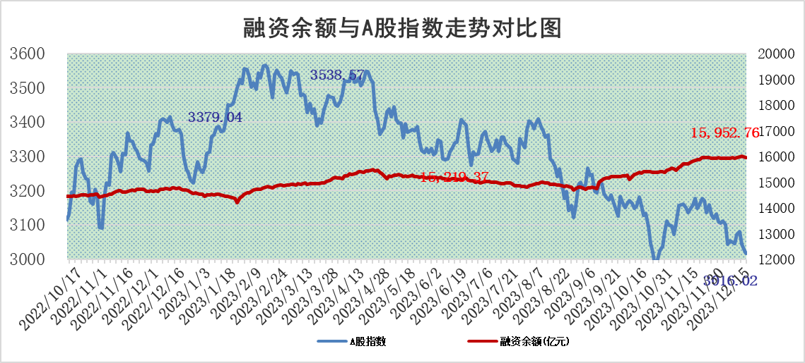

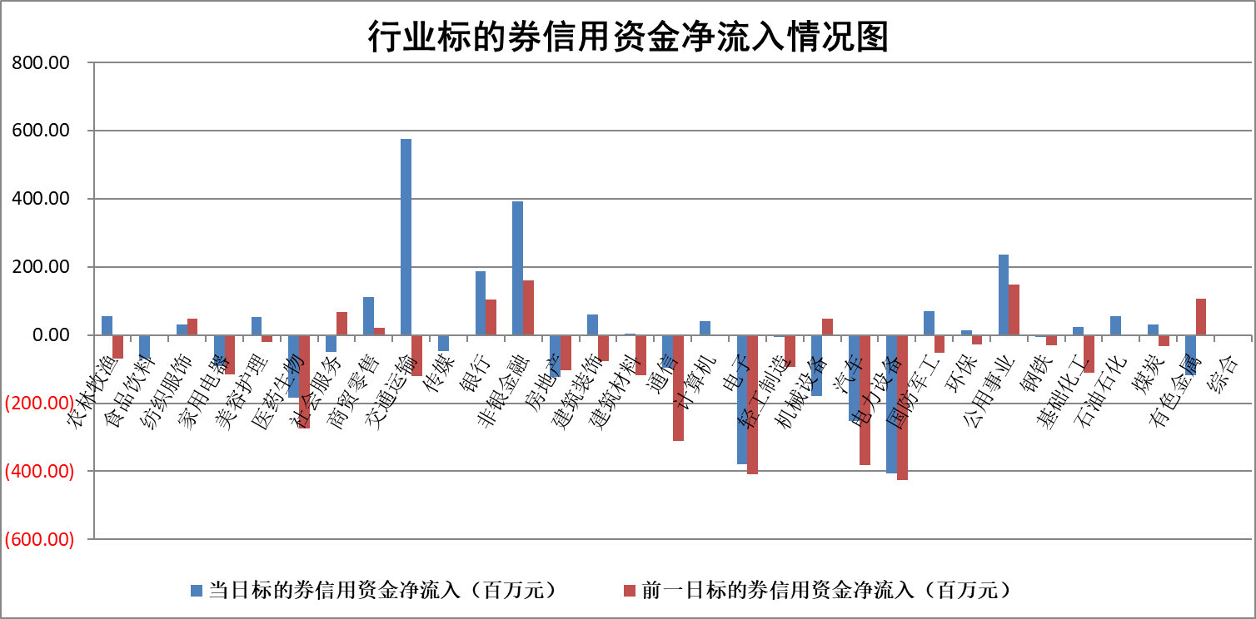

标的基金代码 | 标的基金简称 | 融资余额/市值(%) | 融资余额增幅(%) | 融资买入额/成交金额(%) | （融资余额净增额-融券余额净增额）/市值(‱) | 融券余额降幅(%) | ABS[（融资余额净增额-融券余额净增额）/市值净增额-1](%)
159902 | 华夏中小板ETF | 0.00 | 0.00 | 0.00 | 0.00 | 0.00 | 100.00
159915 | 易方达创业板ETF | 3.83 | 1.37 | 723942.83 | 5.68 | 4.18 | 90.60
159919 | 嘉实沪深300ETF | 3.53 | 0.58 | 6.86 | 0.98 | -53.76 | 107.34
159920 | 华夏恒生ETF | 65.13 | -0.67 | 3.32 | -44.00 | -1.96 | 122.88
159922 | 嘉实中证500ETF | 1.07 | -20.03 | 529.66 | -28.59 | -0.84 | 139.68
159925 | 南方沪深300ETF | 0.18 | 0.11 | 0.00 | 0.02 | 0.00 | 100.11
159928 | 消费ETF | 1.19 | 1.60 | 8.63 | 1.86 | -0.36 | 69.08
159934 | 易方达黄金ETF | 237.31 | 0.14 | 17.45 | 33.74 | 0.00 | 10.52
159939 | 全指信息技术ETF | 0.95 | 6.48 | 251.47 | 5.83 | 0.57 | 110.16
159940 | 全指金融地产ETF | 0.13 | 0.21 | 0.00 | 0.03 | 0.00 | 100.00
159995 | 半导体芯片ETF | 2.81 | 0.14 | 122.74 | 0.55 | 0.82 | 101.48
159997 | 天弘中证电子ETF | 1.79 | -1.41 | 4.13 | -25.48 | -22.02 | 26.44
159998 | 天弘中证计算机主题ETF | 0.61 | -2.71 | 0.04 | -2.29 | -1.91 | 98.07
510050 | 华夏上证50ETF | 8.71 | 0.73 | 331.48 | 5.07 | -21.57 | 109.53
510180 | 华安上证180ETF | 0.56 | 0.36 | 1.62 | 0.12 | -75.43 | 100.42
510880 | 华泰柏瑞红利ETF | 0.32 | 4.37 | 0.88 | 1.73 | 12.27 | 221.18
510900 | 易方达恒生H股ETF | 80.55 | 0.06 | 15.61 | 4.48 | 0.00 | 97.73
511010 | 5年期国债ETF | 12.54 | -0.74 | 0.04 | -9.35 | 0.00 | 205.96
511380 | 可转债及可交换债券ETF | 5.92 | 5.89 | 40.35 | 32.91 | 0.00 | 143.56
512000 | 全指证券ETF | 8.14 | -0.64 | 13.40 | -5.61 | -0.96 | 206.42
512010 | 沪深300医药卫生ETF | 6.03 | 6.48 | 240.62 | 37.88 | 5.17 | 48.80
512070 | 沪深300非银ETF | 2.48 | 1.26 | 186.15 | 2.88 | -7.48 | 112.29
512400 | 南方中证申万有色金属ETF | 2.76 | -1.03 | 0.51 | -2.38 | 6.16 | 105.16
512580 | 广发中证环保产业ETF | 1.69 | 5.68 | 2.47 | 9.08 | -0.22 | 97.12
512660 | 国泰中证军工ETF | 3.43 | 0.53 | 12.11 | -0.60 | -12.60 | 99.41
512800 | 华宝中证银行ETF | 15.62 | 0.49 | 2.05 | 4.52 | -17.18 | 149.24
512980 | 广发中证传媒ETF | 1.06 | -9.93 | 579.72 | -13.09 | -17.44 | 124.60
515030 | 华夏中证新能源汽车ETF | 2.63 | 0.09 | 43.33 | 0.62 | 1.50 | 92.26
515050 | 华夏中证5G通信主题ETF | 1.25 | -0.12 | 8.99 | -0.14 | 0.11 | 99.75
515070 | 华夏中证人工智能ETF | 2.92 | 2.12 | 6.47 | 6.21 | 1.31 | 110.05
标的股票比较指标 |  | 融资余额/流通A股市值(%) | 融资余额增幅(%) | 融资买入额/成交金额(%) | （融资余额净增额-融券余额净增额）/流通A股市值(‱) | 融券余额降幅(%) | ABS[（融资余额净增额-融券余额净增额）/流通A股市值净增额-1](%)
前十名标的个股 |  | 阳光城 | 苏州科达 | 永泰能源 | 苏州科达 | 兆讯传媒 | 雅创电子
 |  | 搜于特 | 鑫科材料 | 金开新能 | 奥飞娱乐 | 优利德 | 中路股份
 |  | 紫鑫药业 | 深水海纳 | 顺丰控股 | 鑫科材料 | 致远新能 | 上海艾录
 |  | 嘉凯城 | 维海德 | 瑞华泰 | 维海德 | 泸天化 | 思瑞浦
 |  | 宋都股份 | 郑州煤电 | 光大银行 | 深水海纳 | 鲁泰A | 德方纳米
 |  | 美好置业 | 中毅达 | 农业银行 | 安妮股份 | 金杯电工 | 硕贝德
 |  | 中天金融 | 奥飞娱乐 | 汇隆新材 | 华纳药厂 | 江苏博云 | 麦迪科技
 |  | 庞大集团 | 微电生理 | 上海家化 | 艾布鲁 | 佳缘科技 | 博睿数据
 |  | 泽达易盛 | 财信发展 | 南玻A | 超捷股份 | 博俊科技 | 本立科技
 |  | 蓝光发展 | 佛燃能源 | 华安鑫创 | 中毅达 | 兴瑞科技 | 永安行
后十名标的个股 |  | 步步高 | 出版传媒 | 红旗连锁 | 九联科技 | 广西广电 | 海天瑞声
 |  | 鸿达兴业 | 伟创电气 | 步步高 | 德方纳米 | 聚石化学 | 美尔雅
 |  | 天沃科技 | 瑞丰新材 | 鸿达兴业 | 兆龙互连 | 皖仪科技 | 中捷精工
 |  | 金圆股份 | 亚太药业 | 天沃科技 | 格林精密 | 泰豪科技 | 西部材料
 |  | 哈工智能 | 天威视讯 | 金圆股份 | 科力尔 | 华孚时尚 | 杰美特
 |  | 正邦科技 | 德方纳米 | 哈工智能 | 上海艾录 | 达华智能 | 金博股份
 |  | 华铁股份 | 上海艾录 | 正邦科技 | 伟创电气 | 上实发展 | 华大基因
 |  | 中国中期 | 永信至诚 | 华铁股份 | 浙文互联 | 三湘印象 | 秦川物联
 |  | 慧辰股份 | 粤万年青 | 中国中期 | 亚太药业 | 快可电子 | 新化股份
 |  | 新华联 | 通润装备 | 慧辰股份 | 出版传媒 | 会通股份 | 恒玄科技
说明：1.以上普通交易数据和信用交易数据皆以交易日收盘后数据为基准；2.上述标的证券总数据只计算标的证券市场总数据，不包括从标的证券中调出去标的证券数据，所以与交易所公布的总值略有不同； 3.上述行业采用申万一级行业分类；4.以上标的基金和标的个股中比较的6个指标值中：前5个（从左至右）为正向指标，值越大排名越靠前；第6个为逆向指标，值越小，排名越靠前；5.第6个指标中ABS[]表示求绝对值，其主要用于考量信用资金相对净流入对股价相对净变化的贡献程度；6.数据来源：wind，交易所。

